Anwendungshinweise
Anwendungshinweise für die Berechnungshilfe
Die Berechnungshilfe dient der Berechnung des Strombedarfs von alten (bestehenden) und neuen elektrischen Antrieben. Das Tool ist anwendbar für Ventilator- und Pumpenantriebe, bei Pumpen jedoch nur für geschlossene Kreisläufe (also nicht für Hebe- und Druckerhöhungspumpen). Besonders geeignet ist das Tool für einen Leistungsbereich von ca. 3 bis 100 kW. Die Anwendung des Tools setzt voraus, dass Typenschilder (bzw. entsprechende Daten) für Motor und Pumpe/Ventilator vorhanden sind. Falls für die Pumpe oder Ventilator kein Typenschild zu finden ist, müssen Volumenstrom und Druckdifferenz (Volllast) aus der Anlagendokumentation oder durch Messungen ermittelt werden. Die Motorennennleistung (P2) darf nicht als Pumpen- oder Ventilatorleistung übernommen werden.
Es gilt zu beachten, dass die Genauigkeit der Resultate von der Genauigkeit der Eingabedaten abhängt und dass das Tool keine projektbezogene Planung ersetzt.
Zusätzlich zur Berechnung der über einen Motorenersatz erzielbaren Stromeinsparung kann das Tool auch für einen Variantenvergleich und damit für die begründete Auswahl eines neuen und effizienteren Motors verwendet werden.
Das Tool kann für die Einsparprognose und den Einsparnachweis für ProKilowatt-Massnahmen verwendet werden. Die Verwendung des Tools ist keine Garantie dafür, dass die betroffenen Massnahmen die Förderbedingungen erfüllen.
Das Tool bzw. die Tabellenfelder sind absichtlich nicht gesperrt, um maximale Transparenz zu gewährleisten. Weder für allfällige Fehler noch für Folgen aus Änderungen an dem Tool kann irgendeine Haftung übernommen werden. Es ist empfohlen, vom Tool eine Sicherheitskopie anzulegen.
Eine ausführliche Anleitung zum Tool ist separat verfügbar.

Berechnungstool
ProKilowatt-Berechnungshilfe zur Ermittlung des Strombedarfs elektrischer Antriebe von Pumpen und Ventilatoren

Berechnungstool

Zur korrekten Verwendung des Tools ist das beiliegende Worddokument "ProKilowatt_Tool_el.Antriebe_BFE_Manual" zu beachten.

Eingaben erforderlich
Zur Information angeben
Resultate
Keine Eingaben/Resultate

1) Datenerfassung und Strombedarf des alten elektrischen Antriebes

1.1 Zusammenstellung Typenschilddaten (Nennleistungsdaten)
 |  |  | Typenschild | Typenschild
 |  |  | Motor | Ventilator/Pumpe
Hersteller |  |  |  |  | zur Info, für Datenblatt-Suche
Typ/Modell |  |  |  |  | zur Info, für Datenblatt-Suche
Leistung [kW] |  |  |  |  | Wellen- bzw. Antriebsleistung P2 (auch "P" oder nur kW-Angabe)
Drehzahl [U/min] |  |  | polumschaltbar |  | Dropdown: Drehzahl Motor wählen, für polumschaltbare Motoren "polumschaltbar" wählen.
Volumenstrom [m3/h]
Förderhöhe/ Gesamtdruck-Differenz [kPa]
Baujahr/ Jahrgang |  |  |  |  | Falls nicht eruierbar: Alter schätzen
Wirkungsgrad [%] |  |  |  |  | Eindeutige Angabe (%) übernehmen, siehe Hilfstabellen 1 und 2

1.2 Bestimmung Wirkungsgrad von Pumpe oder Ventilator

Hinweise: Wenn Datenblatt verfügbar, Wirkungsgrad im abgeschätzten Betriebspunkt einsetzen. Ausserhalb des Bestpunktes sind die Wirkungsgrade tiefer als gemäss Diagramm. Bei alten Pumpen/Ventilatoren sind die Wirkungsgrade tiefer als gemäss Diagramm.

η Pumpe/Ventilator [%] |  |  |  | gemäss Diagrammen 1 und 2 oder gemäss Typenschild
η falls Transmission (Ventilator) [%] |  |  |  | Folgende Werte werden für eta empfohlen: eta Flachriemen: 97%, eta Keilriemen: 94%, eta ohne (Direktantrieb/Pumpe): 100%

1.3 Bestimmung der jährlichen Betriebszeit

Jährliche Betriebszeit [h/a] |  |  |  | Falls nicht aus Steuerungs-Einstellungen oder Leitsystem ableitbar bzw. keine Stundenzähler > Abschätzung

1.4 Berechnung Energieverbrauch aus Typenschilddaten (Pumpe/Ventilator) bei konstantem Volumenstrom

Hinweis: Gilt auch bei Bypass-Volumenstromregelung.
Antriebsleistung P2 [kW] |  |  | 0.0 | Typenschildangabe
Antriebsleistung P2 [kW] |  |  | #DIV/0! | Berechnet aus Volumenstrom und Druckdifferenz, Wirkungsgrad und Transmissions-Wirkungsgrad
Hilfswert P2 min [kW] |  |  | #DIV/0! | (verhindert Wert 0 falls keine Eingaben bei Volumenstrom und Förderhöhe)
Elektrische Leistung P1 [kW] |  |  | #DIV/0! | Wird mit dem tieferen Wert von P2, "Min P2" (Zelle D48), berechnet
Energieverbrauch aus Typenschilddaten E1 [kWh/a] |  |  | #DIV/0! | "Oberer Grenzwert", aus Typenschilddaten berechnet
Motor-Belastung (Typenschilddaten) [%] |  |  | #DIV/0! | P2 (Motor) / P2 (Pu/Ve), sollte nicht <50%, aber auch nicht >120% sein

1.5 Zusammenstellung Messwerte, Zwischenresultate aus Messwerten

Messwerte
Hinweis: Alle Werte Messwerte sind bei Volllast zu messen.
Leistungsaufnahme Motor [kW] |  |  |  | vor Ort gemessen oder aus Leitsystem, ergibt E2
Motor-Strom [A] |  |  |  | vor Ort gemessen oder aus Leitsystem, A Motorstrom (1 Leiter, Stromzange), ergibt E3
(Differenz-)Druck (Förderhöhe) [kPa] |  |  |  | vor Ort gemessen oder aus Leitsystem
Volumenstrom [m3/h] |  |  |  | vor Ort gemessen oder aus Leitsystem, ergibt E4

Zwischenresultate aus Messwerten
Wert cos j, evt. gem. Diagramm 3 überschreiben
Leistungsaufnahme P1 [kW] |  |  | 0.00 | aus Motorstrom mit 400 V Netzspannung, ergibt E3
Nutzleistung Pumpe/Ventilator [kW] |  |  | 0.00 | aus gemessenem Differenzdruck und gemessenem Volumenstrom
Leistung P2 Pumpe/Ventilator [kW] |  |  | #DIV/0! | aus Wirkungsgrad Pumpe/Ventilator und Transmission berechnet
Leistung P1 Motor [kW] |  |  | #DIV/0! | aus Wirkungsgrad Motor berechnet, ergibt E4

1.6 Berechnung Energieverbrauch aus Messwerten bei konstantem Volumenstrom (oder Bypassregelung)

 |  |  |  |  | Energiever-brauch [kWh/a] | Mech.Leistung P2 [kW] | Motorbelastung [%]

Parameter Energieverbrauch aus Typenschilddaten (Pumpe/Ventilator), E1 |  |  |  |  | #DIV/0! | #DIV/0! | #DIV/0!
Parameter Energieverbrauch aus Motor-Leistungsmessung, E2 |  |  |  |  | 0 | #DIV/0! | #DIV/0!
Parameter Energieverbrauch aus Strommessung, E3 |  |  |  |  | 0 | 0.00 | #DIV/0!
Parameter Energieverbrauch aus gemessenem Volumenstrom und Differenzdruck, E4 |  |  |  |  | #DIV/0! | #DIV/0! | #DIV/0!
Tiefster Energieverbrauch |  |  |  |  | #DIV/0!

1.7 Berechnung Energieverbrauch bei variablem Volumenstrom

Hinweise: Das Lastprofil der bestehenden Anlage ist in die nachfolgende Tabelle einzugeben. In der Spalte "Fördervolumen" darf keine "0" eingetragen werden. Für polumschaltbare Motoren sind die zutreffenden Fördervolumen-Werte gemäss Hilstabelle 3 einzutragen. Achtung: Bei Hebe- oder Druckerhöhungspumpen ist das Vorgehen mit dem Lastprofil nicht anwendbar. Die Resultate für die profilgewichtete Wellenleistung sowie für den Energieverbrauch für die bestehende Anlage bei variablem Volumenstrom sind unten unter "3) Resultate" zu finden.

Lastgang
Lastprofil /-gang
Zeitanteil [%] | Fördervol. [%]

0% | Kontrolle

2) Datenerfassung und Strombedarf des neuen elektrischen Antriebes inkl. (verbesserter) Transmission

2.1 Berechnung Energieverbrauch bei konstantem Volumenstrom (oder Bypassregelung)

Leistung P2 des neuen Motors [kW] |  |  |  |  |  | evt. von der Leistung des bestehenden Motors abweichend, vgl. Motorenbelastung oben
Wirkungsgrad des neuen Motors [%] |  |  |  |  |  | aus der Hilfstabelle B gemäss beiliegendem Merkblatt. Für eine Förderbarkeit mindestens IE3+FU oder IE4
Verbesserter eta Transmission (Ventilator) [%] |  |  |  |  |  | Falls die Transmission verbessert wurde (Direktantrieb oder Flach- statt Keilriemen), diesen Wert eingeben, ansonsten Zelle leer lassen
Für die Berechnung des Energieverbrauchs verwendeter eta Transmission [%] |  |  |  |  | 0.0%
Belastung des neuen Motors, basierend auf Typenschilddaten Pumpe/Ventilator [%] |  |  |  |  | #DIV/0! | Wird mit dem Hilfswert P2min (D49) berechnet
Belastung des neuen Motors, basierend auf Leistungmessung Motor [%] |  |  |  |  | #DIV/0!
Belastung des neuen Motors, basierend auf Strommessung Motor [%] |  |  |  |  | #DIV/0!
Belastung des neuen Motors, basierend auf gem. Volumenstrom und Differenzdruck [%] |  |  |  |  | #DIV/0!
Tiefste Belastung [%] - Verbesserung des eta Transmission hier berücksichtigt |  |  |  |  | #DIV/0!
Energieverbrauch mit neuem Motor [kWh/a] |  |  |  |  | #DIV/0! | Wird mit dem kleinsten Belastungswert berechnet
Einsparung gegenüber dem tiefsten Wert für den Energieverbrauch bestehend [kWh/a] |  |  |  |  | #DIV/0! | Wird gegenüber dem Wert in F80 berechnet

2.2 Berechnung Energieverbrauch bei variablem Volumenstrom

Hinweise: Das Lastprofil der neuen Anlage ist in die nachfolgende Tabelle einzugeben. In der Spalte "Fördervolumen" darf keine "0" eingetragen werden. Falls sich das Lastprofil der neuen Anlage gegenüber der alten Anlage nicht verändert hat, können die Werte aus der obenstehenden Tabelle kopiert werden.

Lastgang
Lastprofil /-gang
Zeitanteil [%] | Fördervol. [%]

0% | Kontrolle

Hilfswert P2 neu | #DIV/0! | kW
 |  | (ändert bei verbesserter Transmission)

3) Zusammenfassung Resultate

In der nachfolgenden Tabelle sind die profilgewichtete Wellenleistung des Motors sowie der Energieverbrauch für verschiedene Varianten der bestehenden und der neuen Anlage zusammengestellt.

 |  | Profilgewichtete Wellenleistung Motor P2 [kW] |  | Energieverbrauch [kWh/a] |  | Energieeinsparung [kWh/a]
 |  |  |  |  |  |  |  |  | Berechnungen P2:
 |  | Bestehend | Neu | Bestehend | Neu
Drosselklappe |  | #DIV/0! | #DIV/0! | #DIV/0! | #DIV/0! | #DIV/0! | "Neu" vs. "Bestehend", beide mit Drosselklappe |  | Auf Basis Drosselregelung P2x / P2100 = 0.7log(Vx / V100)+1
Motor polumschaltbar |  | #DIV/0! | Ersatz mit FU! | #DIV/0! | Ersatz mit FU! |  |  |  | Wie mit FU ermittelt, Verwendung eines Korrekturfaktors von 1.2 zur Berechnung von P2 (grobe Näherung!)
Motor mit FU |  | #DIV/0! | #DIV/0! | #DIV/0! | #DIV/0! | #DIV/0! | "Neu" mit FU vs. "Bestehend" mit Drosselklappe |  | Auf Basis Proportionalitätsgesetz P2100 / P2X = 1.04*((V100 / VX)^2.8)
 |  |  |  |  |  | #DIV/0! | "Neu" mit FU vs. "Bestehend" polumschaltbar

 |  |  |  |  |  |  |  | * Diese Berechnung ist eine Näherung auf der Basis des Proportionalitätsgesetzes. Dieses besagt, dass in geschlossenen Kreisläufen P2 korreliert ist mit der 3. Potenz des Volumenstroms. Der zur Berechnung eingesetzte reduzierte Exponent von 2.8 anstatt 3 sowie der eingesetzte Zuschlag von 4% berücksichtigen den Wirkungsgrad des FU sowie den unter Umständen tieferen Motorwirkungsgrad bei sehr tiefer Belastung.

BFE/ARENA |  |  |  |  |  |  |  |  |  | Version gültig bis: | 2018-09-30

Rechen-Beispiel
ProKilowatt-Berechnungshilfe zur Ermittlung des Strombedarfs elektrischer Antriebe von Pumpen und Ventilatoren

Rechen-Beispiel

Zur korrekten Verwendung des Tools ist das beiliegende Worddokument "ProKilowatt_Tool_el.Antriebe_BFE_Manual" zu beachten.

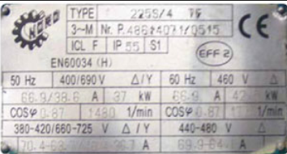
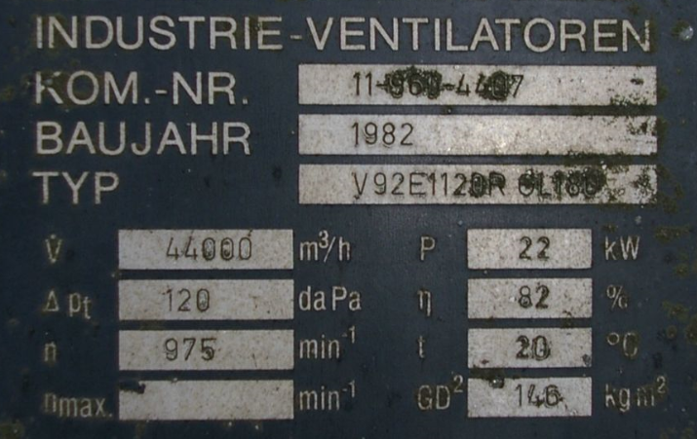
Eingaben erforderlich |  |  |  |  | Beispiel Typenschild Elektromotor |  |  |  | Beispiel Typenschild Ventilator
Zur Information angeben
Resultate
Keine Eingaben/Resultate

1) Datenerfassung und Strombedarf des alten elektrischen Antriebes

1.1 Zusammenstellung Typenschilddaten (Nennleistungsdaten)
 |  |  | Typenschild | Typenschild
 |  |  | Motor | Ventilator/Pumpe
Hersteller |  |  |  |  | zur Info, für Datenblatt-Suche
Typ/Modell |  |  |  |  | zur Info, für Datenblatt-Suche
Leistung [kW] |  |  | 37 | 22 | Wellen- bzw. Antriebsleistung P2 (auch "P" oder nur kW-Angabe)
Drehzahl [U/min] |  |  | polumschaltbar |  | Dropdown: Drehzahl Motor wählen, für polumschaltbare Motoren "polumschaltbar" wählen.
Volumenstrom [m3/h] |  |  |  | 44000
Förderhöhe/ Gesamtdruck-Differenz [kPa] |  |  |  | 1.2
Baujahr/ Jahrgang |  |  | 1985 |  | Falls nicht eruierbar: Alter schätzen
Wirkungsgrad [%] |  |  | 87.9% |  | Eindeutige Angabe (%) übernehmen, siehe Hilfstabellen 1 und 2

1.2 Bestimmung Wirkungsgrad von Pumpe oder Ventilator

Hinweise: Wenn Datenblatt verfügbar, Wirkungsgrad im abgeschätzten Betriebspunkt einsetzen. Ausserhalb des Bestpunktes sind die Wirkungsgrade tiefer als gemäss Diagramm. Bei alten Pumpen/Ventilatoren sind die Wirkungsgrade tiefer als gemäss Diagramm.

η Pumpe/Ventilator [%] |  |  | 82.0% | gemäss Diagrammen 1 und 2 oder gemäss Typenschild
η falls Transmission (Ventilator) [%] |  |  | 94.0% | Folgende Werte werden für eta empfohlen: eta Flachriemen: 97%, eta Keilriemen: 94%, eta ohne (Direktantrieb/Pumpe): 100%

1.3 Bestimmung der jährlichen Betriebszeit

Jährliche Betriebszeit [h/a] |  |  | 2500 | Falls nicht aus Steuerungs-Einstellungen oder Leitsystem ableitbar bzw. keine Stundenzähler > Abschätzung

1.4 Berechnung Energieverbrauch aus Typenschilddaten (Pumpe/Ventilator) bei konstantem Volumenstrom

Hinweis: Gilt auch bei Bypass-Volumenstromregelung.
Antriebsleistung P2 [kW] |  |  | 22.0 | Typenschildangabe
Antriebsleistung P2 [kW] |  |  | 18.66 | Berechnet aus Volumenstrom und Druckdifferenz, Wirkungsgrad und Transmissions-Wirkungsgrad
Hilfswert P2 min [kW] |  |  | 18.66 | (verhindert Wert 0 falls keine Eingaben bei Volumenstrom und Förderhöhe)
Elektrische Leistung P1 [kW] |  |  | 21.23 | Wird mit dem tieferen Wert von P2, "Min P2" (Zelle D48), berechnet
Energieverbrauch aus Typenschilddaten E1 [kWh/a] |  |  | 53,086 | "Oberer Grenzwert", aus Typenschilddaten berechnet
Motor-Belastung (Typenschilddaten) [%] |  |  | 50% | P2 (Motor) / P2 (Pu/Ve), sollte nicht <50%, aber auch nicht >120% sein

1.5 Zusammenstellung Messwerte, Zwischenresultate aus Messwerten

Messwerte
Hinweis: Alle Werte Messwerte sind bei Volllast zu messen.
Leistungsaufnahme Motor [kW] |  |  | 21.5 | vor Ort gemessen oder aus Leitsystem, ergibt E2
Motor-Strom [A] |  |  | 35 | vor Ort gemessen oder aus Leitsystem, A Motorstrom (1 Leiter, Stromzange), ergibt E3
(Differenz-)Druck (Förderhöhe) [kPa] |  |  | 1.3 | vor Ort gemessen oder aus Leitsystem
Volumenstrom [m3/h] |  |  | 40,000 | vor Ort gemessen oder aus Leitsystem, ergibt E4

Zwischenresultate aus Messwerten
Wert cos j, evt. gem. Diagramm 3 überschreiben |  |  | 0.82
Leistungsaufnahme P1 [kW] |  |  | 19.88 | aus Motorstrom mit 400 V Netzspannung, ergibt E3
Nutzleistung Pumpe/Ventilator [kW] |  |  | 14.44 | aus gemessenem Differenzdruck und gemessenem Volumenstrom
Leistung P2 Pumpe/Ventilator [kW] |  |  | 18.74 | aus Wirkungsgrad Pumpe/Ventilator und Transmission berechnet
Leistung P1 Motor [kW] |  |  | 21.32 | aus Wirkungsgrad Motor berechnet, ergibt E4

1.6 Berechnung Energieverbrauch aus Messwerten bei konstantem Volumenstrom (oder Bypassregelung)

 |  |  |  |  | Energiever-brauch [kWh/a] | Mech.Leistung P2 [kW] | Motorbelastung [%]

Parameter Energieverbrauch aus Typenschilddaten (Pumpe/Ventilator), E1 |  |  |  |  | 53,086 | 24.16 | 50%
Parameter Energieverbrauch aus Motor-Leistungsmessung, E2 |  |  |  |  | 53,750 | 24.46 | 51%
Parameter Energieverbrauch aus Strommessung, E3 |  |  |  |  | 49,710 | 17.48 | 47%
Parameter Energieverbrauch aus gemessenem Volumenstrom und Differenzdruck, E4 |  |  |  |  | 53,298 | 18.74 | 51%
Tiefster Energieverbrauch |  |  |  |  | 49,710

1.7 Berechnung Energieverbrauch bei variablem Volumenstrom

Hinweise: Das Lastprofil der bestehenden Anlage ist in die nachfolgende Tabelle einzugeben. In der Spalte "Fördervolumen" darf keine "0" eingetragen werden. Für polumschaltbare Motoren sind die zutreffenden Fördervolumen-Werte gemäss Hilstabelle 3 einzutragen. Achtung: Bei Hebe- oder Druckerhöhungspumpen ist das Vorgehen mit dem Lastprofil nicht anwendbar. Die Resultate für die profilgewichtete Wellenleistung sowie für den Energieverbrauch für die bestehende Anlage bei variablem Volumenstrom sind unten unter "3) Resultate" zu finden.

Lastgang
Lastprofil /-gang
Zeitanteil [%] | Fördervol. [%]
50% | 100%
25% | 67%
25% | 50%
0% | 50%
100% | Kontrolle

2) Datenerfassung und Strombedarf des neuen elektrischen Antriebes inkl. (verbesserter) Transmission

2.1 Berechnung Energieverbrauch bei konstantem Volumenstrom (oder Bypassregelung)

Leistung P2 des neuen Motors [kW] |  |  |  |  | 22 | evt. von der Leistung des bestehenden Motors abweichend, vgl. Motorenbelastung oben
Wirkungsgrad des neuen Motors [%] |  |  |  |  | 94.5% | aus der Hilfstabelle B gemäss beiliegendem Merkblatt. Für eine Förderbarkeit mindestens IE3+FU oder IE4
Verbesserter eta Transmission (Ventilator) [%] |  |  |  |  | 96.0% | Falls die Transmission verbessert wurde (Direktantrieb oder Flach- statt Keilriemen), diesen Wert eingeben, ansonsten Zelle leer lassen
Für die Berechnung des Energieverbrauchs verwendeter eta Transmission [%] |  |  |  |  | 96.0%
Belastung des neuen Motors, basierend auf Typenschilddaten Pumpe/Ventilator [%] |  |  |  |  | 85% | Wird mit dem Hilfswert P2min (D49) berechnet
Belastung des neuen Motors, basierend auf Leistungmessung Motor [%] |  |  |  |  | 86%
Belastung des neuen Motors, basierend auf Strommessung Motor [%] |  |  |  |  | 79%
Belastung des neuen Motors, basierend auf gem. Volumenstrom und Differenzdruck [%] |  |  |  |  | 85%
Tiefste Belastung [%] - Verbesserung des eta Transmission hier berücksichtigt |  |  |  |  | 78%
Energieverbrauch mit neuem Motor [kWh/a] |  |  |  |  | 45,275 | Wird mit dem kleinsten Belastungswert berechnet
Einsparung gegenüber dem tiefsten Wert für den Energieverbrauch bestehend [kWh/a] |  |  |  |  | 4,435 | Wird gegenüber dem Wert in F80 berechnet

2.2 Berechnung Energieverbrauch bei variablem Volumenstrom

Hinweise: Das Lastprofil der neuen Anlage ist in die nachfolgende Tabelle einzugeben. In der Spalte "Fördervolumen" darf keine "0" eingetragen werden. Falls sich das Lastprofil der neuen Anlage gegenüber der alten Anlage nicht verändert hat, können die Werte aus der obenstehenden Tabelle kopiert werden.

Lastgang
Lastprofil /-gang
Zeitanteil [%] | Fördervol. [%]
50% | 100%
25% | 75%
25% | 50%
0% | 25%
100% | Kontrolle

Hilfswert P2 neu | 18.28 | kW
 |  | (ändert bei verbesserter Transmission)

3) Zusammenfassung Resultate

In der nachfolgenden Tabelle sind die profilgewichtete Wellenleistung des Motors sowie der Energieverbrauch für verschiedene Varianten der bestehenden und der neuen Anlage zusammengestellt.

 |  | Profilgewichtete Wellenleistung Motor P2 [kW] |  | Energieverbrauch [kWh/a] |  | Energieeinsparung [kWh/a]
 |  |  |  |  |  |  |  |  |  | Berechnungen P2:
 |  | Bestehend | Neu | Bestehend | Neu
Drosselklappe |  | 17.11 | 16.91 | 48,673 | 44,745 | 3,928 | "Neu" vs. "Bestehend", beide mit Drosselklappe |  |  | Auf Basis Drosselregelung P2x / P2100 = 0.7log(Vx / V100)+1
Motor polumschaltbar |  | 14.38 | Ersatz mit FU! | 40,901 | Ersatz mit FU! |  |  |  |  | Wie mit FU ermittelt, Verwendung eines Korrekturfaktors von 1.2 zur Berechnung von P2 (grobe Näherung!)
Motor mit FU |  | 11.98 | 12.31 | 34,084 | 32,564 | 16,109 | "Neu" mit FU vs. "Bestehend" mit Drosselklappe |  |  | Auf Basis Proportionalitätsgesetz P2100 / P2X = 1.04*((V100 / VX)^2.8)
 |  |  |  |  |  | 8,336 | "Neu" mit FU vs. "Bestehend" polumschaltbar

 |  |  |  |  |  |  |  | * Diese Berechnung ist eine Näherung auf der Basis des Proportionalitätsgesetzes. Dieses besagt, dass in geschlossenen Kreisläufen P2 korreliert ist mit der 3. Potenz des Volumenstroms. Der zur Berechnung eingesetzte reduzierte Exponent von 2.8 anstatt 3 sowie der eingesetzte Zuschlag von 4% berücksichtigen den Wirkungsgrad des FU sowie den unter Umständen tieferen Motorwirkungsgrad bei sehr tiefer Belastung.

BFE/ARENA

Hilfstabellen_Hilfsdiagramme
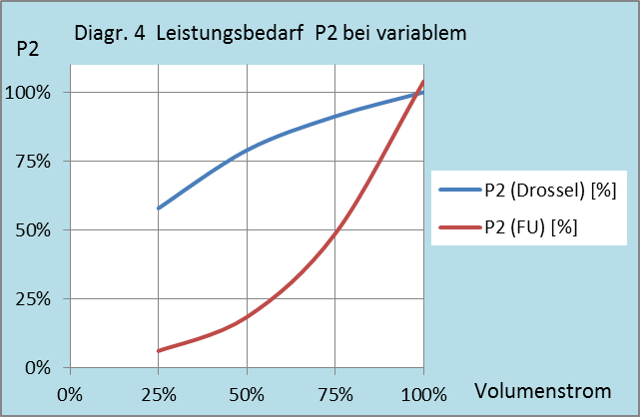
ProKilowatt-Berechnungshilfe zur Ermittlung des Strombedarfs elektrischer Antriebe von Pumpen und Ventilatoren

Hilfstabellen und Hilfsdiagramme

 |  |  |  | Hilfstabelle 2
Hilfstabelle 1: Motor-Wirkungsgrad nach Alter |  |  |  | Wirkungsgrade nach Ecodesign-Vorschriften für 4P-Motoren |  |  |  |  |  | Wirkungsgrade nach Ecodesign-Vorschriften für 2P-Motoren
 |  |  |  | P2 Welle | IEO | IE1 | IE2 | IE3 | IE4 | IE1 | IE2 | IE3 | IE4
Jahrgang | Eff.-klasse |  |  | kW | Wirkungsgrad in % |  |  |  |  | Wirkungsgrad in %
vor 2000 | IEO (EFff3) |  |  | 0.12 | 40 | 50 | 59.1 | 64.8 | 69.8 | 45 | 53.6 | 60.8 | 66.5
ab 2000 | IE1 (Eff2) |  |  | 0.18 | 48.4 | 57 | 64.7 | 69.9 | 74.7 | 52.8 | 60.4 | 65.9 | 70.8
ab 2012 | IE2 (Eff1) |  |  | 0.2 | 50.2 | 58.8 | 65.9 | 71.1 | 75.8 | 54.6 | 61.9 | 67.2 | 71.9
ab 2015 | IE3 |  |  | 0.25 | 53.8 | 61.5 | 68.5 | 73.5 | 77.9 | 58.2 | 64.8 | 69.7 | 74.3
 |  |  |  | 0.37 | 59.2 | 66 | 72.7 | 77.3 | 81.1 | 63.9 | 69.5 | 73.8 | 78.1
 |  |  |  | 0.4 | 60.2 | 66.8 | 73.5 | 78 | 81.7 | 64.9 | 70.4 | 74.6 | 78.9
Hilfstabelle 2: Falls Effizienzklasse und Leistung bekannt |  |  |  | 0.55 | 64 | 70 | 77.1 | 80.8 | 83.9 | 69 | 74.1 | 77.8 | 81.5
Siehe beiliegendes Merkblatt von TopMotors |  |  |  | 0.75 | 66.5 | 72.1 | 79.6 | 82.5 | 85.7 | 72.1 | 77.4 | 80.7 | 83.5
 |  |  |  | 1.1 | 70 | 75 | 81.4 | 84.1 | 87.2 | 75 | 79.6 | 82.7 | 85.2
 |  |  |  | 1.5 | 72.6 | 77.2 | 82.8 | 85.3 | 88.2 | 77.2 | 81.3 | 84.2 | 86.5
Hilfsdiagramm 1: Pumpenwirkungsgrade |  |  |  | 2.2 | 75.6 | 79.7 | 84.3 | 86.7 | 89.5 | 79.7 | 83.2 | 85.9 | 88
 |  |  |  | 3 | 77.8 | 81.5 | 85.5 | 87.7 | 90.4 | 81.5 | 84.6 | 87.1 | 89.1
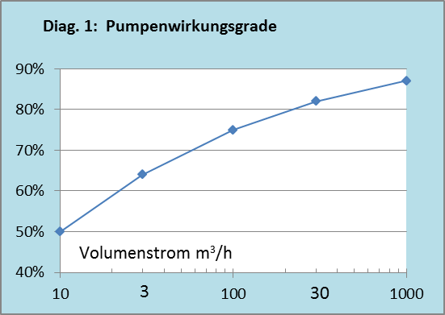
 |  |  |  | 4 | 79.7 | 83.1 | 86.6 | 88.6 | 91.1 | 83.1 | 85.8 | 88.1 | 90
 |  |  |  | 5.5 | 81.6 | 84.7 | 87.7 | 89.6 | 91.9 | 84.7 | 87 | 89.2 | 90.9
 |  |  |  | 7.5 | 83.2 | 86 | 88.7 | 90.4 | 92.6 | 86 | 88.1 | 90.1 | 91.7
 |  |  |  | 11 | 85.1 | 87.6 | 89.8 | 91.4 | 93.3 | 87.6 | 89.4 | 91.2 | 92.6
 |  |  |  | 15 | 86.4 | 88.7 | 90.6 | 92.1 | 93.9 | 88.7 | 90.3 | 91.9 | 93.3
 |  |  |  | 18.5 | 87.2 | 89.3 | 91.2 | 92.6 | 94.2 | 89.3 | 90.9 | 92.4 | 93.7
 |  |  |  | 22 | 87.9 | 89.9 | 91.6 | 93 | 94.5 | 89.9 | 91.3 | 92.7 | 94
 |  |  |  | 30 | 88.8 | 90.7 | 92.3 | 93.6 | 94.9 | 90.7 | 92 | 93.3 | 94.5
 |  |  |  | 37 | 89.4 | 91.2 | 92.7 | 93.9 | 95.2 | 91.2 | 92.5 | 93.7 | 94.8
 |  |  |  | 45 | 90 | 91.7 | 93.1 | 94.2 | 95.4 | 91.7 | 92.9 | 94 | 95
 |  |  |  | 55 | 90.5 | 92.1 | 93.5 | 94.6 | 95.7 | 92.1 | 93.2 | 94.3 | 95.3
 |  |  |  | 75 | 91.2 | 92.7 | 94 | 95 | 96 | 92.7 | 93.8 | 94.7 | 95.6
 |  |  |  | 90 | 91.6 | 93 | 94.2 | 95.2 | 96.1 | 93 | 94.1 | 95 | 95.8
 |  |  |  | 110 | 92 | 93.3 | 94.5 | 95.4 | 96.3 | 93.3 | 94.3 | 95.2 | 96
 |  |  |  | 132 | 92.2 | 93.5 | 94.7 | 95.6 | 96.4 | 93.5 | 94.6 | 95.4 | 96.2
 |  |  |  | 160 | 92.6 | 93.8 | 94.9 | 95.8 | 96.6 | 93.8 | 94.8 | 95.6 | 96.3
 |  |  |  | ab 200 | 92.8 | 94 | 95.1 | 96 | 96.7 | 94 | 95 | 95.8 | 96.5
Hilfsdiagramm 2: Wirkungsgrad (Ventilator radial/axial)

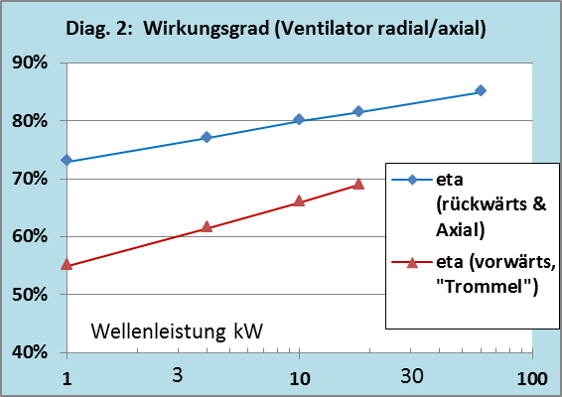
 |  |  |  | Hilfstabelle 3: Relative Fördervolumen bei polumschaltbaren Motoren
 |  |  |  | Nenndrehzahlen: es sind die Synchrondrehzahlen angegeben; die effektiven Drehzahlen liegen durch den Schlupf um einige % tiefer.

Die Fördervolumen-Werte sind in der Lastprofil-Tabelle 1.7 des Tools einzusetzen.
Wo kein Zeitanteil (3. oder 3. + 4. Zeile), den Volumenwert von oben wiederholen.
 |  |  |  | Nenndrehzahlen | Fördervolumen
 |  |  |  | 4/6-polig |  |  |  |  |  | Daten für Dropdown im Berechnungstool D23, können verschoben werden, nicht löschen
 |  |  |  | 1500 | 100% |  |  |  |  | 1450 | 100%
 |  |  |  | 1000 | 67% |  |  |  |  | 2900 | 97%
 |  |  |  | 2/4-polig |  |  |  |  |  | 975 | 94%
 |  |  |  | 3000 | 100% |  |  |  |  | polumschaltbar
 |  |  |  | 1500 | 50%
 |  |  |  | 4/6/8-polig, 3 Drehzahlen
 |  |  |  | 1500 | 100%
 |  |  |  | 1000 | 67%
 |  |  |  | 750 | 50%

Hilfsdiagramm 3: Richtwerte cos j, für IEC-Motoren IE2, IE3

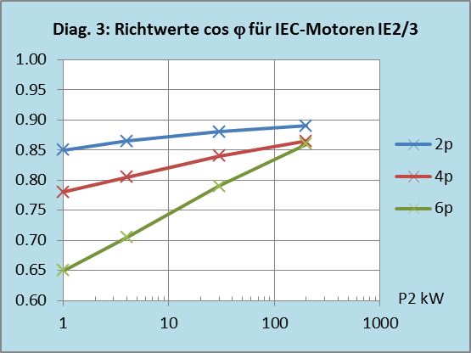

 |  | Exponent | 2.8
 |  | Zuschlag | 4%

